箱贴
Factory name (工厂名称) | 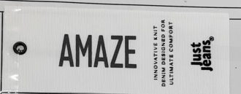 （在此贴实样图片）
PO. Number(订单号) | S25121299 | JUSTJEANS
Style Code.(款号) | 178635
Product Code.(产品编号) | JJW-AM-IT-001 吊牌 JJW-AM-RT 腰卡 | Carton No.(箱号):
Inner Packages(包装方式） | pcs/bundle | 1/1
SIZE/qty (尺码/数量) | 6365
Carton Dimension（箱规） | 25*25*27.5 | Country of Origin：
Gross Weight（毛重） | 2 | Made In China
Net Weight（净重） | 1
Remark（备注）

